상품제안서
[마리끌레르] 면스포츠 1P | 상품코드: F21835

 |  |  |  |  |  |  | 02-412-0044 | www.easy1.co.kr
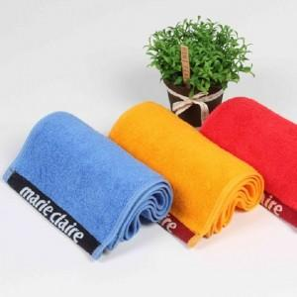

【상세/제작정보】 | 인쇄사이즈 : 가로길이 10cm 이내 카톤수량 : 50개

【인쇄/포장옵션】 | 실크 / 포장지포장

【공급단가】 | 수량 | 20~ | 100~ | 300~ | 500~ | 1,000~
*VAT별도 | 단가 | 4,900원 | 4,320원 | 4,160원 | 4,000원 | 3,840원

【상품 URL】 | https://easy1.co.kr:443/src/goods_detail.php?gdno=21835

